표지
KNU ECS SRList / QNAList 관리

Project Name | 경북대학교 고출력다축표면처리 시스템
Date | 2021-10-08 | Version | 1
변경이력 | 2021.11.17
작성자 | 김성곤 | 승인자 | 김성곤
점검 일자 | 2021.10.08
적용라인 | 경북대학교 레이저응용기술센터
ECS version | 1.0.0

SR-21001-7
 | SR 정의서
1 | 시스템명 | ECS | 최초 작성일/작성자 | 2021-11-17 / 김성곤 프로 | 적용 FAB
 | TO-BE 기능ID |  | TO-BE 기능명 |  | AS-IS기능
 | 기능설명 | 기능 추가 및 점검 요청 (1차)
 | 요청 내용
1. CAD 파일 가공시 Scan Parameter 적용 점검 및 사용 방법 확인 요청
2. 가공 中, 오류로 인한 레이저 멈춤 현상 점검
- 자세한 현상 확인 필요
3. 레이저 EMO 버튼 미작동 점검
4. Sort 등 레이저 가공 순서 기능 미작동 점검 요망
5. Stage (+. -) 버튼 위치 변경
6. 반복 작업시, Delay time 적용 필요
7. 비전 및 스캐너 offset 값 오차 확인
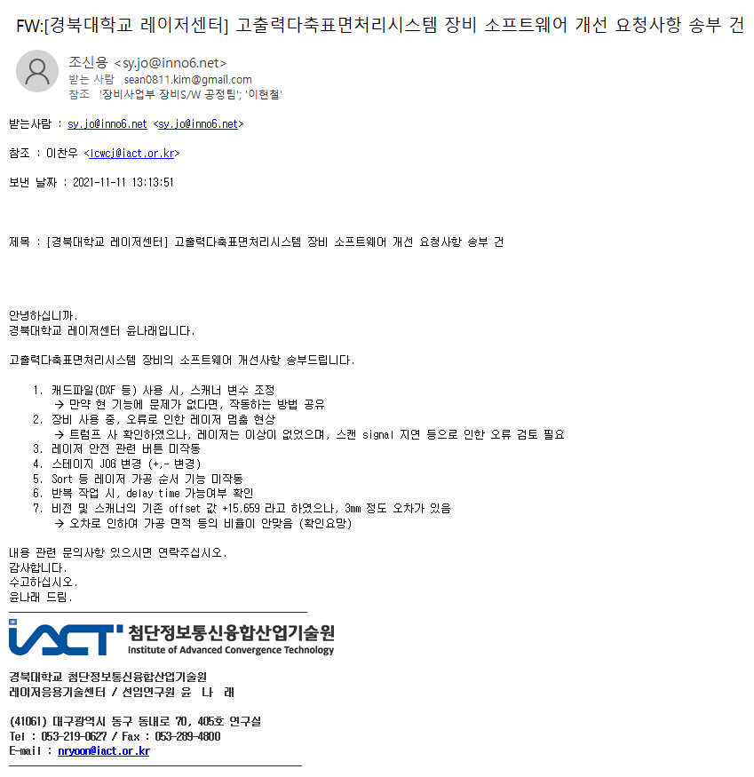

2 | 조치 내용

QNA-1708B21
첨부(QNA-1708B21) | [Question] 질문내용 기입
 | [Answer] 담당자 답변

FW: 미사용 구간 명령 관련 협의 건 , 2017-08-21 18:41
하기건에 대해서 수정된 부분이 있나요?? 하기건 확인 부탁드립니다.
Title : 미사용 구간 명령 관련 협의 건, 2017-08-18 17:21
현상 : 미등록(779, 769 등등)가 rfs "1"로 변경하고 운영을 하면 Loading/Unloading 후 "9000번"으로 명령을 받음
문제점 : 9031 <-> 9621로만 움직여야 하는 FIX 모드이나 명령("9000번)으로 인한 이탈 발생
다른 방안이 있으면 제시 부탁드리겠습니다. 검토 하겠습니다.

